상품제안서
엑스트라 데스크탑 홀더-S1 | 상품코드: S01230

 |  |  |  |  |  |  | 02-713-8555 | www.synergygift.co.kr
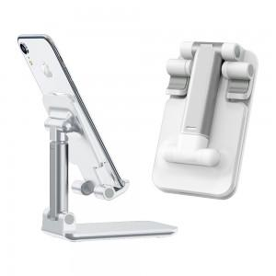 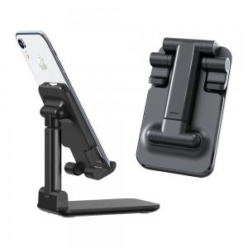 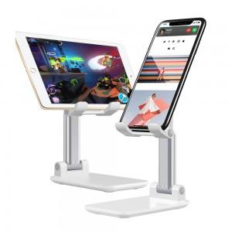

【상세/제작정보】

【인쇄/포장옵션】 | 레이저 / 포장지포장

【공급단가】 | 수량 | 100~ | 300~ | 500~ | 1,000~ | 3,000~
*VAT별도 | 단가 | 5,150원 | 4,960원 | 4,770원 | 4,580원 | 4,460원

【상품 URL】 | https://www.synergygift.co.kr:443/src/goods_detail.php?gdno=18605

